상품제안서
프리미엄 넥밴드 휴대용선풍기 2세대 | 상품코드: S42516

 |  |  |  |  |  |  | 02-713-8555 | www.synergygift.co.kr
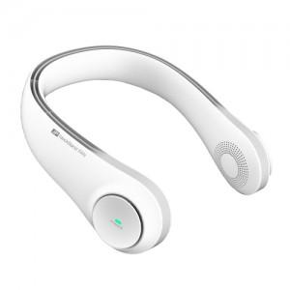 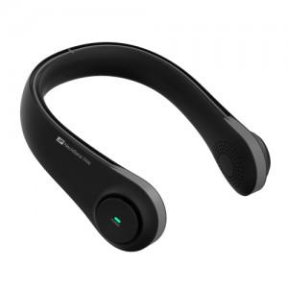 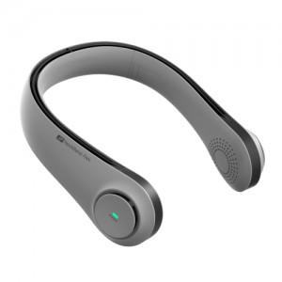

【상세/제작정보】

【인쇄/포장옵션】 | 레이저 / 포장지포장

【공급단가】 | 수량 | 30~ | 100~ | 300~ | 500~ | 1,000~
*VAT별도 | 화이트 | 16,900원 | 16,640원 | 16,250원 | 15,600원 | 14,950원
 | 블랙 | 16,900원 | 16,640원 | 16,250원 | 15,600원 | 14,950원
 | 그레이 | 16,900원 | 16,640원 | 16,250원 | 15,600원 | 14,950원

【상품 URL】 | https://www.synergygift.co.kr:443/src/goods_detail.php?gdno=42516

